상품제안서
리복 3단 완전자동 친환경어스카라비너+140g 면사타올 세트 | 상품코드: S36877

 |  |  |  |  |  |  | 02-713-8555 | www.synergygift.co.kr
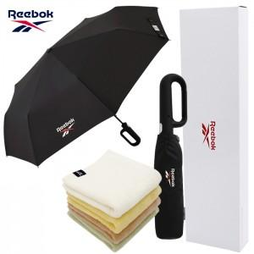

【상세/제작정보】 | <p>* 타올자수인쇄 별도문의&nbsp;</p>

【인쇄/포장옵션】 | 실크, 자수, 원단실크1도 / 포장지포장

【공급단가】 | 수량 | 30~ | 100~ | 500~ | 1,000~ | 2,000~
*VAT별도 | 단가 | 16,640원 | 15,740원 | 14,970원 | 14,590원 | 14,330원

【상품 URL】 | https://www.synergygift.co.kr:443/src/goods_detail.php?gdno=36877

